Harmpje Visser
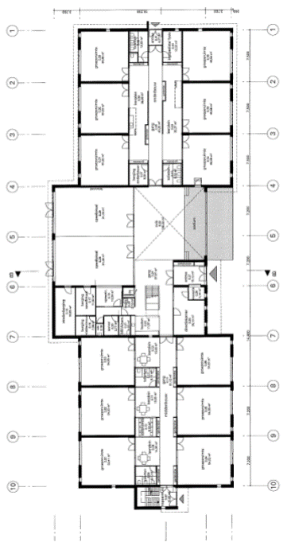
0.31
0.34
0.36
0.33
0.35
0.32
0.01
0.04
0.06
0.03
0.05
0.02
Totaal aantal aanwezige pc's:
Aantal Desktops: | 41
Aantal Laptops: | 24
Aantal iPads: | 43
Aantal Chromebooks: | 174

Totaal aantal pc's: | 282

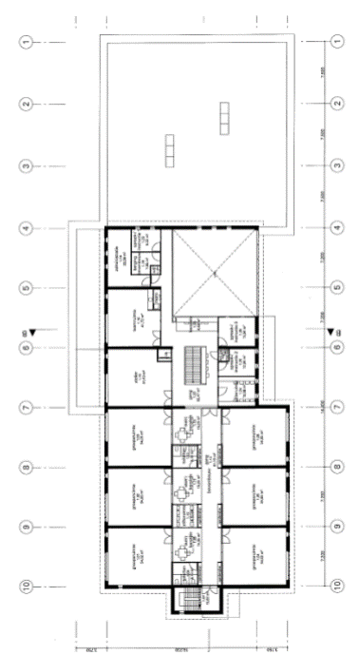
1E VERDIEPING
101
1.04
1.06
1.03
1.05
1.02
1.15
1.16

Touchscreens
Borden
 | Merk: | Type: | Serienummer: | Aanschaf: | Afgeschreven: | Vervangen | Plaats: | Groep: | Lift: | WiFi | Opmerkingen
1 | PREDIA |  |  | 2023 | 2031 | 2033 | 0.01 |  | ja | ja
2 | PREDIA |  |  | 2023 | 2031 | 2033 | 0.02 |  | ja | ja
3 | PREDIA | Swift 75 | 40210918000126 | Dec-21 | Dec-29 | 2031 | 0.03 |  | ja | ja
4 | PREDIA |  |  | 2023 | 2031 | 2033 | 0.04 |  | ja | ja
5 | Predia | Swift 75 | 40210918000182 | Dec-21 | Dec-29 | 2031 | 0.05 |  | ja | ja
6 | PREDIA |  |  | 2023 | 2031 | 2033 | 0.06 |  | ja | ja
7 | PREDIA | Swift 75 | 40210819002757 | Dec-21 | Dec-29 | 2031 | 0.31 |  | ja | ja
8 | PREDIA | Ultra 65 | ZB0X52XS9A0117 | 2019 | 2027 | 2029 | 0.32 |  | ja | ja
9 | PREDIA | Touch Swift 65 |  | Nov-22 | Nov-30 | 2032 | 0.33 |  | ja
10 | PREDIA | Touch Swift 65 |  | Nov-22 | Nov-30 | 2032 | 0.34 |  | ja
11 | PREDIA | Touch Swift 65 |  | Nov-22 | Nov-30 | 2032 | 0.35 |  | ja
12 | PREDIA | Touch Swift 65 |  | Nov-22 | Nov-30 | 2032 | 0.36 |  | ja
13 | PREDIA | Ultra 75 | ZD0N50XT940307 | Nov-19 | Nov-27 | 2029 | 1.01 |  | nee | ja
14 | PREDIA | Ultra 75 | Z75U0MXS910054 | Jun-19 | Jun-27 | 2029 | 1.02 |  | nee | ja
15 | PREDIA | Swift 75 | 40200813901060 | Oct-20 | Oct-28 | 2030 | 1.03 |  | nee | ja
16 | PREDIA | Swift 75 | 40200813901081 | Oct-20 | Oct-28 | 2030 | 1.04 |  | nee | ja
17 | PREDIA | Ultra 75 | Z75U0MXS8B0066 | Jan-19 | Jan-27 | 2029 | 1.05 |  | nee | ja
18 | PREDIA | Ultra 75 | Z75U0MXS8B0070 | Jan-19 | Jan-27 | 2029 | 1.06 |  | nee | ja
19 | Heutink HD | DuoPen | DWB9D081S332A141067114 | 2016 | 2024 | 2024 | 1.15
20 | PREDIA | Touch Swift 65 |  | Nov-22 | Nov-30 | 2032 | 1.16
21 | PREDIA | Ultra 75 | Z75U0MXS910048 | May-19 | May-27 | 2029 | kentalis |  | ja | ja
22 | PREDIA | Ultra 75 | Z75U0MXS910056 | May-19 | May-27 | 2029 | kentalis |  | ja | ja
23 | PREDIA | Ultra 75 | Z75U0MXS910026 | May-19 | May-27 | 2029 | kentalis |  | ja | ja

 | PREDIA | Touch Swift 65 | 40220913001806 | Nov-22 | Nov-30 | 2032
 | PREDIA | Touch Swift 65 | 40220913001801 | Nov-22 | Nov-30 | 2032
 | PREDIA | Touch Swift 65 | 40220913001796 | Nov-22 | Nov-30 | 2032
 | PREDIA | Touch Swift 65 | 40220913001794 | Nov-22 | Nov-30 | 2032
 | PREDIA | Touch Swift 65 | 40220913001808 | Nov-22 | Nov-30 | 2032

0.31
0.34
0.36
0.33
0.35
0.32
0.01
0.04
0.06
0.03
0.05
0.02

1E VERDIEPING
101
1.04
1.06
1.03
1.05
1.02
1.15
1.16

